メニュ―
外部設計書 |  |  |  |  |  |  |  | 画面名 |  | メニューページ |  |  |  |  |  | 作成者 | 伊藤瞭太 |  |  | 更新者
 |  |  |  |  |  |  |  | システム名 |  | SubsKeeper |  |  |  |  |  | 作成日 | 2023-06-08 |  |  | 更新日
 |  |  |  |  |  |  |  | 備考

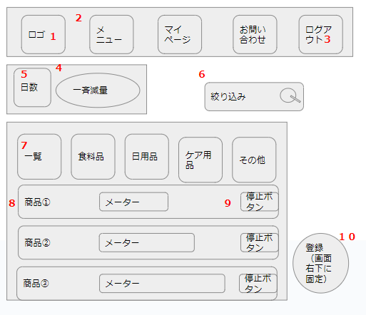
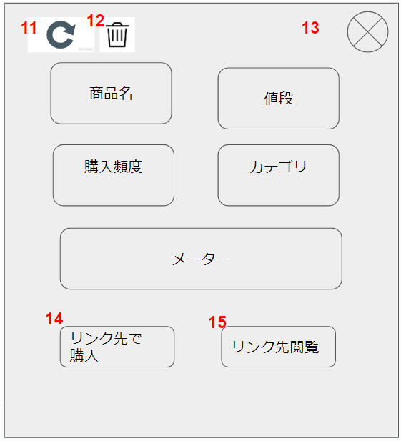
 | 画面設計
 |  |  |  |  |  |  |  |  |  |  |  |  |  |  |  | ①

 |  |  |  |  |  |  |  |  |  |  |  |  |  |  |  |  |  |  |  | ②
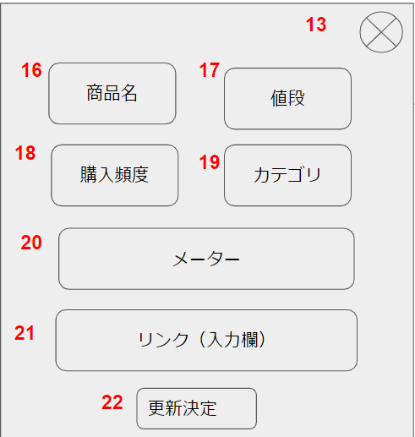

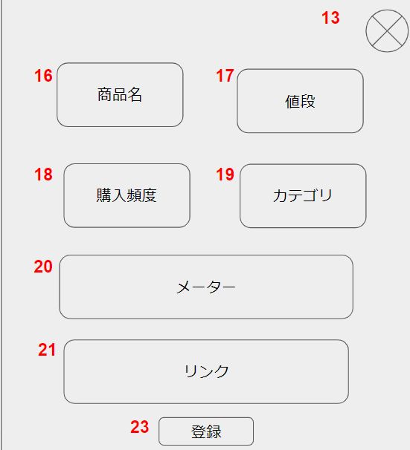
 |  |  |  |  |  |  |  |  |  |  |  |  |  |  |  | ③

 | 機能設計
 |  |  | 「1 ロゴマーク」 |  |  | クリック
 |  |  |  | メニュー画面へ遷移する。

 |  |  | 「2 リボン」 |  | クリック
 |  |  |  | 選択されたページへ遷移する。

 |  |  | 「3 ログアウト」 |  |  | クリック
 |  |  |  | ログインページへ遷移する。

 |  |  | 「４ 一斉減量」 |  |  | クリック
 |  |  |  | 各商品の残量を、５で選択した日数分減少させる。

 |  |  | 「5 日数」 |  | 欄変更
 |  |  |  | ４で減らす日数を前回減量した日からの日数分と１～７日に設定する。

 |  |  | 「6 絞り込み」 |  |  | 虫眼鏡ボタン押下
 |  |  |  | 検索欄が空欄である場合は何もしない。
 |  |  |  | 空欄でない場合、検索結果一覧画面に遷移する。検索結果一覧画面では、対象文字での検索を自動で行う。

 |  |  | 「7 カテゴリ」 |  |  | クリック
 |  |  |  | 選択されたページへ遷移する。

 |  |  | 「8 商品」 |  | クリック
 |  |  |  | 商品詳細のポップアップ（①）を表示する。

 |  |  | 「9 停止/再開」 |  |  | クリック
 |  |  |  | 停止にしている間、その商品に対する４の機能を無効化する。
 |  |  |  | 再開にすると、４の機能を再開する。

 |  |  | 「10 新規登録」 |  |  | クリック
 |  |  |  | 新規登録のポップアップ（③）を表示する。

 |  |  | 「11 更新」 |  | クリック
 |  |  |  | 更新のポップアップ（②）に遷移する。

 |  |  | 「12 削除」 |  | クリック
 |  |  |  | 確認のアラートボックスを表示し、OKを押すとデータの削除を行う

 |  |  | 「13 閉じる」 |  | クリック
 |  |  |  | ポップアップを閉じる。

 |  |  | 「14 リンク先購入」 |  |  |  | クリック
 |  |  |  | リンク先のページを開く。
 |  |  |  | 残量データに100を足す。

 |  |  | 「15 リンク先閲覧」 |  |  |  | クリック
 |  |  |  | リンク先のページを開く。

 |  |  | 「16 商品名」 |  |  | テキストボックス押下
 |  |  |  | テキストボックスへの記入を可能にする。

 |  |  | 「17 値段」 |  |  | テキストボックス押下
 |  |  |  | テキストボックスへの記入を可能にする。

 |  |  | 「18 購入頻度」 |  |  | プルダウンメニュ―選択
 |  |  |  | 選択したデータに上書きする。

 |  |  | 「19 カテゴリ」 |  |  | プルダウンメニュ―選択
 |  |  |  | 選択したデータに上書きする。

 |  |  | 「20 メーター」 |  |  | レンジバー操作
 |  |  |  | 選択したデータに上書きする。

 |  |  | 「21 リンク」 |  |  | テキストボックス押下
 |  |  |  | テキストボックスへの記入を可能にする。

 |  |  | 「22 更新決定」 |  |  | クリック
 |  |  |  | 16～21のデータを更新する。

 |  |  | 「23 新規登録」 |  |  | クリック
 |  |  |  | 16～21のデータを登録する。

 | 項目定義書

 | No |  | 物理名 |  | 論理名 |  |  |  | 画面型 |  | データ型 | min |  | max |  | DBテーブル |  | DBカラム | 備考
 |  | 1 | title |  | タイトル |  |  |  | Image
 |  | 2 | ribbon |  | リボン |  |  |  | Link |  | String |  | 1 |  | 20
 |  | 3 | logout |  | ログアウト |  |  |  | Link
 |  | 4 | decrease |  | 一斉減量 |  |  |  | Image
 |  | 5 | decreaseDays |  | 日数選択 |  |  |  | Select
 |  | 6 | search |  | 絞り込み |  |  |  | Textbox |  |  |  | 0 |  | 20
 |  | 7 | categories |  | カテゴリ |  |  |  | Link |  | String |  | 1 |  | 20
 |  | 8 | list |  | 商品一覧 |  |  |  | Label |  | String |  | 1 |  | 50
 |  | 9 | stop_restart |  | 停止/再開 |  |  |  | Checkbox
 |  | 10 | register |  | 新規登録 |  |  |  | Image
 |  | 11 | update |  | 更新 |  |  |  | Image
 |  | 12 | delete |  | 削除 |  |  |  | Image
 |  | 13 | close |  | 閉じる |  |  |  | Image
 |  | 14 | purchase |  | リンク先購入 |  |  |  | Link
 |  | 15 | browsing |  | リンク先閲覧 |  |  |  | Link
 |  | 16 | commodity |  | 商品名 |  |  |  | Textbox |  | String |  | 0 |  | 50
 |  | 17 | price |  | 値段 |  |  |  | Textbox |  | Int |  | 0 |  | 10
 |  | 18 | frequency |  | 購入頻度 |  |  |  | Select
 |  | 19 | selectCategries |  | カテゴリ選択 |  |  |  | Select
 |  | 20 | meter |  | メーター |  |  |  | Range
 |  | 21 | link |  | リンク |  |  |  | Textbox |  | String |  | 0 |  | 100
 |  | 22 | decisionUpdate |  | 更新決定 |  |  |  | Image
 |  | 23 | decisionRegister |  | 新規登録決定 |  |  |  | Image

検索結果
外部設計書 |  |  |  |  |  |  |  | 画面名 |  | 検索結果ページ |  |  |  |  |  | 作成者 | 伊藤瞭太 |  |  | 更新者
 |  |  |  |  |  |  |  | システム名 |  | SubsKeeper |  |  |  |  |  | 作成日 | 2023-06-08 |  |  | 更新日
 |  |  |  |  |  |  |  | 備考

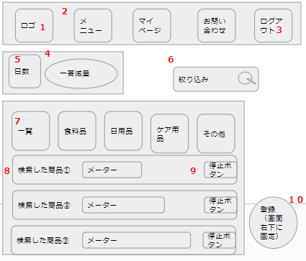
 | 画面設計
 |  |  |  |  |  |  |  |  |  |  |  |  |  |  |  | ①

 |  |  |  |  |  |  |  |  |  |  |  |  |  |  |  |  |  |  |  | ②

 |  |  |  |  |  |  |  |  |  |  |  |  |  |  |  | ③

 | 機能設計
 |  |  | 「1 ロゴマーク」 |  |  | クリック
 |  |  |  | メニュー画面へ遷移する。

 |  |  | 「2 リボン」 |  | クリック
 |  |  |  | 選択されたページへ遷移する。

 |  |  | 「3 ログアウト」 |  |  | クリック
 |  |  |  | ログインページへ遷移する。

 |  |  | 「４ 一斉減量」 |  |  | クリック
 |  |  |  | 各商品の残量を、５で選択した日数分減少させる。

 |  |  | 「5 日数」 |  | 欄変更
 |  |  |  | ４で減らす日数を前回減量した日からの日数分と１～７日に設定する。

 |  |  | 「6 絞り込み」 |  |  | 虫眼鏡ボタン押下
 |  |  |  | 検索欄が空欄である場合は何もしない。
 |  |  |  | 空欄でない場合、検索結果一覧画面に遷移する。検索結果一覧画面では、対象文字での検索を自動で行う。

 |  |  | 「7 カテゴリ」 |  |  | クリック
 |  |  |  | 選択されたページへ遷移する。

 |  |  | 「8 商品」 |  | クリック
 |  |  |  | 商品詳細のポップアップ（①）を表示する。

 |  |  | 「9 停止/再開」 |  |  | クリック
 |  |  |  | 停止にしている間、その商品に対する４の機能を無効化する。
 |  |  |  | 再開にすると、４の機能を再開する。

 |  |  | 「10 新規登録」 |  |  | クリック
 |  |  |  | 新規登録のポップアップ（③）を表示する。

 |  |  | 「11 更新」 |  | クリック
 |  |  |  | 更新のポップアップ（②）に遷移する。

 |  |  | 「12 削除」 |  | クリック
 |  |  |  | 確認のアラートボックスを表示し、OKを押すとデータの削除を行う

 |  |  | 「13 閉じる」 |  | クリック
 |  |  |  | ポップアップを閉じる。

 |  |  | 「14 リンク先購入」 |  |  |  | クリック
 |  |  |  | リンク先のページを開く。
 |  |  |  | 残量データに100を足す。

 |  |  | 「15 リンク先閲覧」 |  |  |  | クリック
 |  |  |  | リンク先のページを開く。

 |  |  | 「16 商品名」 |  |  | テキストボックス押下
 |  |  |  | テキストボックスへの記入を可能にする。

 |  |  | 「17 値段」 |  |  | テキストボックス押下
 |  |  |  | テキストボックスへの記入を可能にする。

 |  |  | 「18 購入頻度」 |  |  | プルダウンメニュ―選択
 |  |  |  | 選択したデータに上書きする。

 |  |  | 「19 カテゴリ」 |  |  | プルダウンメニュ―選択
 |  |  |  | 選択したデータに上書きする。

 |  |  | 「20 メーター」 |  |  | レンジバー操作
 |  |  |  | 選択したデータに上書きする。

 |  |  | 「21 リンク」 |  |  | テキストボックス押下
 |  |  |  | テキストボックスへの記入を可能にする。

 |  |  | 「22 更新決定」 |  |  | クリック
 |  |  |  | 16～21のデータを更新する。

 |  |  | 「23 新規登録」 |  |  | クリック
 |  |  |  | 16～21のデータを登録する。

 | 項目定義書

 | No |  | 物理名 |  | 論理名 |  |  |  | 画面型 |  | データ型 | min |  | max |  | DBテーブル |  | DBカラム | 備考
 |  | 1 | title |  | タイトル |  |  |  | Image
 |  | 2 | ribbon |  | リボン |  |  |  | Link |  | String |  | 1 |  | 20
 |  | 3 | logout |  | ログアウト |  |  |  | Link
 |  | 4 | decrease |  | 一斉減量 |  |  |  | Image
 |  | 5 | decreaseDays |  | 日数選択 |  |  |  | Select
 |  | 6 | search |  | 絞り込み |  |  |  | Textbox |  |  |  | 0 |  | 20
 |  | 7 | categories |  | カテゴリ |  |  |  | Link |  | String |  | 1 |  | 20
 |  | 8 | list |  | 商品一覧 |  |  |  | Label |  | String |  | 1 |  | 50
 |  | 9 | stop_restart |  | 停止/再開 |  |  |  | Checkbox
 |  | 10 | register |  | 新規登録 |  |  |  | Image
 |  | 11 | update |  | 更新 |  |  |  | Image
 |  | 12 | delete |  | 削除 |  |  |  | Image
 |  | 13 | close |  | 閉じる |  |  |  | Image
 |  | 14 | purchase |  | リンク先購入 |  |  |  | Link
 |  | 15 | browsing |  | リンク先閲覧 |  |  |  | Link
 |  | 16 | commodity |  | 商品名 |  |  |  | Textbox |  | String |  | 0 |  | 50
 |  | 17 | price |  | 値段 |  |  |  | Textbox |  | Int |  | 0 |  | 10
 |  | 18 | frequency |  | 購入頻度 |  |  |  | Select
 |  | 19 | selectCategries |  | カテゴリ選択 |  |  |  | Select
 |  | 20 | meter |  | メーター |  |  |  | Range
 |  | 21 | link |  | リンク |  |  |  | Textbox |  | String |  | 0 |  | 100
 |  | 22 | decisionUpdate |  | 更新決定 |  |  |  | Image
 |  | 23 | decisionRegister |  | 新規登録決定 |  |  |  | Image

カテゴリ別
外部設計書 |  |  |  |  |  |  |  | 画面名 |  | カテゴリ別ページ |  |  |  |  |  | 作成者 | 伊藤瞭太 |  |  | 更新者
 |  |  |  |  |  |  |  | システム名 |  | SubsKeeper |  |  |  |  |  | 作成日 | 2023-06-08 |  |  | 更新日
 |  |  |  |  |  |  |  | 備考

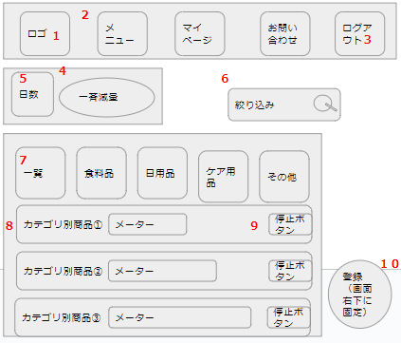
 | 画面設計
 |  |  |  |  |  |  |  |  |  |  |  |  |  |  |  | ①

 |  |  |  |  |  |  |  |  |  |  |  |  |  |  |  |  |  |  |  | ②

 |  |  |  |  |  |  |  |  |  |  |  |  |  |  |  | ③

 | 機能設計
 |  |  | 「1 ロゴマーク」 |  |  | クリック
 |  |  |  | メニュー画面へ遷移する。

 |  |  | 「2 リボン」 |  | クリック
 |  |  |  | 選択されたページへ遷移する。

 |  |  | 「3 ログアウト」 |  |  | クリック
 |  |  |  | ログインページへ遷移する。

 |  |  | 「４ 一斉減量」 |  |  | クリック
 |  |  |  | 各商品の残量を、５で選択した日数分減少させる。

 |  |  | 「5 日数」 |  | 欄変更
 |  |  |  | ４で減らす日数を前回減量した日からの日数分と１～７日に設定する。

 |  |  | 「6 絞り込み」 |  |  | 虫眼鏡ボタン押下
 |  |  |  | 検索欄が空欄である場合は何もしない。
 |  |  |  | 空欄でない場合、検索結果一覧画面に遷移する。検索結果一覧画面では、対象文字での検索を自動で行う。

 |  |  | 「7 カテゴリ」 |  |  | クリック
 |  |  |  | 選択されたページへ遷移する。

 |  |  | 「8 商品」 |  | クリック
 |  |  |  | 商品詳細のポップアップ（①）を表示する。

 |  |  | 「9 停止/再開」 |  |  | クリック
 |  |  |  | 停止にしている間、その商品に対する４の機能を無効化する。
 |  |  |  | 再開にすると、４の機能を再開する。

 |  |  | 「10 新規登録」 |  |  | クリック
 |  |  |  | 新規登録のポップアップ（③）を表示する。

 |  |  | 「11 更新」 |  | クリック
 |  |  |  | 更新のポップアップ（②）に遷移する。

 |  |  | 「12 削除」 |  | クリック
 |  |  |  | 確認のアラートボックスを表示し、OKを押すとデータの削除を行う

 |  |  | 「13 閉じる」 |  | クリック
 |  |  |  | ポップアップを閉じる。

 |  |  | 「14 リンク先購入」 |  |  |  | クリック
 |  |  |  | リンク先のページを開く。
 |  |  |  | 残量データに100を足す。

 |  |  | 「15 リンク先閲覧」 |  |  |  | クリック
 |  |  |  | リンク先のページを開く。

 |  |  | 「16 商品名」 |  |  | テキストボックス押下
 |  |  |  | テキストボックスへの記入を可能にする。

 |  |  | 「17 値段」 |  |  | テキストボックス押下
 |  |  |  | テキストボックスへの記入を可能にする。

 |  |  | 「18 購入頻度」 |  |  | プルダウンメニュ―選択
 |  |  |  | 選択したデータに上書きする。

 |  |  | 「19 カテゴリ」 |  |  | プルダウンメニュ―選択
 |  |  |  | 選択したデータに上書きする。

 |  |  | 「20 メーター」 |  |  | レンジバー操作
 |  |  |  | 選択したデータに上書きする。

 |  |  | 「21 リンク」 |  |  | テキストボックス押下
 |  |  |  | テキストボックスへの記入を可能にする。

 |  |  | 「22 更新決定」 |  |  | クリック
 |  |  |  | 16～21のデータを更新する。

 |  |  | 「23 新規登録」 |  |  | クリック
 |  |  |  | 16～21のデータを登録する。

 | 項目定義書

 | No |  | 物理名 |  | 論理名 |  |  |  | 画面型 |  | データ型 | min |  | max |  | DBテーブル |  | DBカラム | 備考
 |  | 1 | title |  | タイトル |  |  |  | Image
 |  | 2 | ribbon |  | リボン |  |  |  | Link |  | String |  | 1 |  | 20
 |  | 3 | logout |  | ログアウト |  |  |  | Link
 |  | 4 | decrease |  | 一斉減量 |  |  |  | Image
 |  | 5 | decreaseDays |  | 日数選択 |  |  |  | Select
 |  | 6 | search |  | 絞り込み |  |  |  | Textbox |  |  |  | 0 |  | 20
 |  | 7 | categories |  | カテゴリ |  |  |  | Link |  | String |  | 1 |  | 20
 |  | 8 | list |  | 商品一覧 |  |  |  | Label |  | String |  | 1 |  | 50
 |  | 9 | stop_restart |  | 停止/再開 |  |  |  | Checkbox
 |  | 10 | register |  | 新規登録 |  |  |  | Image
 |  | 11 | update |  | 更新 |  |  |  | Image
 |  | 12 | delete |  | 削除 |  |  |  | Image
 |  | 13 | close |  | 閉じる |  |  |  | Image
 |  | 14 | purchase |  | リンク先購入 |  |  |  | Link
 |  | 15 | browsing |  | リンク先閲覧 |  |  |  | Link
 |  | 16 | commodity |  | 商品名 |  |  |  | Textbox |  | String |  | 0 |  | 50
 |  | 17 | price |  | 値段 |  |  |  | Textbox |  | Int |  | 0 |  | 10
 |  | 18 | frequency |  | 購入頻度 |  |  |  | Select
 |  | 19 | selectCategries |  | カテゴリ選択 |  |  |  | Select
 |  | 20 | meter |  | メーター |  |  |  | Range
 |  | 21 | link |  | リンク |  |  |  | Textbox |  | String |  | 0 |  | 100
 |  | 22 | decisionUpdate |  | 更新決定 |  |  |  | Image
 |  | 23 | decisionRegister |  | 新規登録決定 |  |  |  | Image

